様式１及び様式２
記載例
 |  |  |  |  | 応募 部門 | 住宅 |  | 一般建築物 |  | 整理 番号
第67回神奈川建築コンクール 【 様 式 １ 】 |  |  |  |  |  | 〇 |  |  |  |  | 第67回神奈川建築コンクール 【 様 式 ２ 】
 |  |  |  |  |  |  |  |  |  |  | 次の事項について、添付資料である、土木事務所又は特定行政庁の窓口で取得した最新の建築計画概要書の写しに記載の情報を記入ください。敷地面積及び延べ床面積は、小数点以下二位までお答えください。
 |  |  |  |  |  |  |  | 2025-06-02 |  |  | 建物用途 | 専用住宅 |  | 工事種別 （新築又は増築等） | ※増築等の場合、「増築等（築後〇年）」と築後年数まで記載ください。
神奈川建築コンクール実行委員会委員長 殿 |  |  |  |  |  |  |  |  |  |  |  |  |  |  | 増築等 | （築後 | 10 | 年）
 |  |  |  |  |  |  |  |  |  |  | 階数 | 地上２階 地下０階 |  | 敷地面積 | （全体） | 543.21 |  | ㎡
・応募者氏名 |  | 株式会社■■設計事務所 |  |  |  | ・担当者氏名 |  | 神奈川 次郎 |  |  | 構造 （木造/S造/RC造/SRC造等） | 木造 |  | 延べ面積 | ※増築等の場合、延べ床面積の後に（ ）で今回増築した面積をご記入ください。
（応募法人名） |  |  |  |  |  | （法人の場合） |  |  |  |  |  |  |  |  | 234.56(100.00) |  |  | ㎡
・住 所 | 〒□□□-□□□□ 横浜市中区□□□123 |  |  |  |  |  |  |  |  |  | おおよその工事費用 | ○○○○ | 万円 | 融資有無 | ※フラット35利用有無をお答えください。 |  | 有
・電話番号 | 045-210-□□□□ |  |  |  |  | ・E-mail | □□□@pref.kamnagawa.lg.jp |  |  |  | 設 計 趣 意 書（企画、設計、施工上の特徴などを、わかりやすく簡潔に記載してください）
ふりがな | にほんおおどおりのいえ |  |  |  |  |  |  |  |  |  | ※枠内に収まるように記載してください。
作品名 | 日本大通の家
建築物の 所在地 | 横浜市中区日本大通○○
検査済証の年月日、番号等は、添付する書類の記載と併せてください。
検査済証 |  | 年月日 | 令和〇年〇月〇日
 |  | 番号 | ○○○○○

① 建築主 ※ 建築計画概要書に記載されている建築主のみ記載してください。 ※ 建築主が個人の場合は、原則非公表となります。 ※ 建築計画概要書の記載内容から変更している情報（住所等）がありましたら、備考欄に旧情報を記載ください。
ふりがな | かながわ たろう |  |  |  |  | 住 所 | 〒 | △△△-△△△△
氏 名 | 神奈川 太郎 |  |  |  |  |  | 横浜市中区日本大通○○
（法人名）
担当者名 |  |  |  |  |  | 連絡先 | 電話 | 045-210-△△△△
（法人の場合） |  |  |  |  |  |  | Email | △△△@pref.kanagawa.lg.jp
建築主が個人の場合、氏名公表希望の有無 |  |  | 無 | 会員状況 ※該当の際は■にしてください |  |  | □ 神奈川県内の商工会議所
備考 | 旧住所：▲▲市▲▲▲
② 設計者 （建築士事務所） ※ 建築計画概要書に記載されている設計者のみ記載してください。 ※ 建築計画概要書の記載内容から変更している情報（住所等）がありましたら、備考欄に旧情報を記載ください。
ふりがな | かぶしきかいしゃ■■せっけいじむしょ |  |  |  |  | 住 所 | 〒 | □□□-□□□□
氏 名 | 株式会社■■設計事務所 |  |  |  |  |  | 横浜市中区□□□123
（法人名）
担当者名 | 神奈川 次郎 |  |  |  |  | 連絡先 | 電話 | 045-210-□□□□
（法人の場合） |  |  |  |  |  |  | Email | □□□@pref.kanagawa.lg.jp
建築士 事務所 登録 | 種別（一級/二級/木造） |  | 二級 |  |  | 会員状況 (該当の際は■にしてください） | ■ 神奈川県建築士会 ■ 神奈川県建築士事務所協会 □ 日本建築学会 ■ ＪＩＡ神奈川 □ 神奈川県内の商工会議所
 | 登録都道府県 |  | 神奈川県
 | 登録番号 |  | ■■■■ |  | 号
備考 | 建築計画概要書上は、「■■設計事務所」ですが、令和７年４月１日に、社名を「株式会社■■設計事務所」に変更しました。 旧事務所登録：二級 神奈川県 □□□□
③ 施工者 （施工会社） ※ 建築計画概要書に記載されている工事施行者のみ記載してください。 ※ 建築計画概要書の記載内容から変更している情報（住所等）がありましたら、備考欄に旧情報を記載ください。 |  |  |  |  |  |  |  |  |  |  | アピールポイント（特に配慮した点を、該当するものを選択の上、内容を記載してください）
ふりがな | かぶしきかいしゃ○○けんせつ |  |  |  |  | 住 所 | 〒 | ●●●-●●●● |  |  | 既存建築物の活用/環境/景観/福祉/防災/ その他（情勢を踏まえた取組等） |  |  |  | その他（情勢を踏まえた取組等）
氏 名 | 株式会社○○建設 |  |  |  |  |  | 横浜市中区●●●456 |  |  |  | ※枠内に収まるように記載してください。
（法人名）
担当者名 | 神奈川 三郎 |  |  |  |  | 連絡先 | 電話 | 045-210-●●●●
（法人の場合） |  |  |  |  |  |  | Email | ●●●@pref.kanagawa.lg.jp
建設業 許可 | 種別（大臣/県） |  | 大臣 |  | 登録 番号 | ○○○ | 号 | 会員状況 | ■ 神奈川県建設業協会 □ 神奈川県内の商工会議所
備考

写真添付台紙
【 写真添付台紙】
※ Ａ３用紙１枚以内で提出してください。

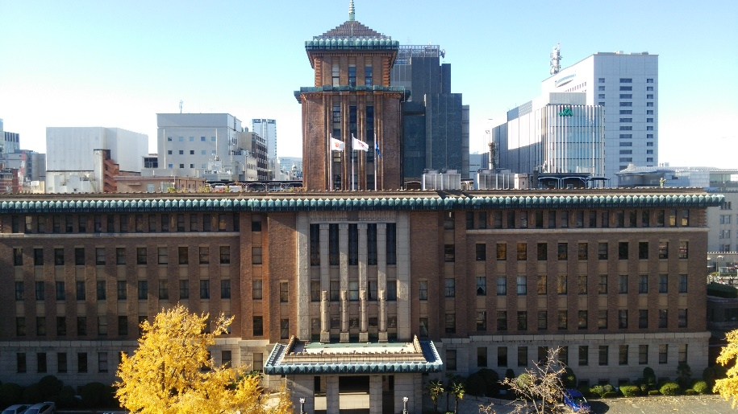 | 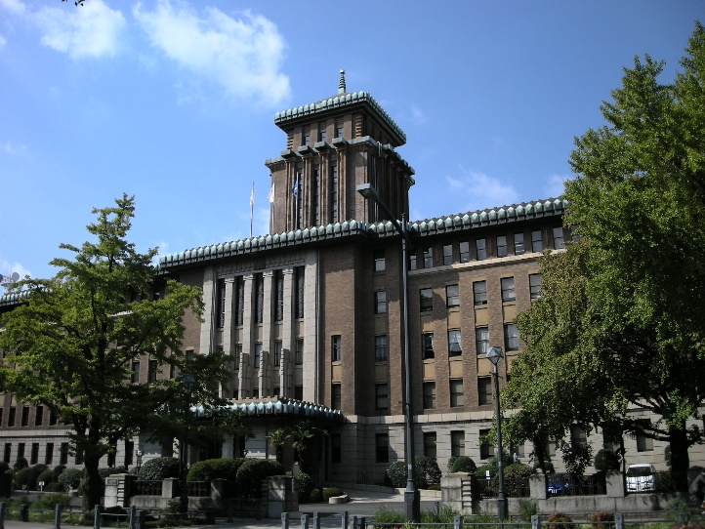 | 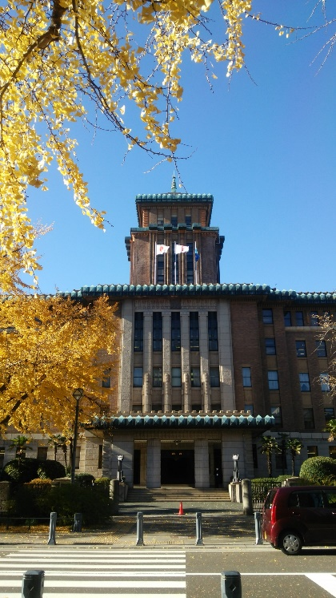

撮影場所：○○
説明：△△△△△△△△△△△△△△△△△△△△ △△△△△△△△△△△△

撮影場所：○○
説明：△△△△△△△△△△△△△△△△△△△△
△△△△△△△△△△△△
撮影場所：○○
説明：△△△△△△△△△△△△△△△△△△△△
△△△△△△△△△△△△

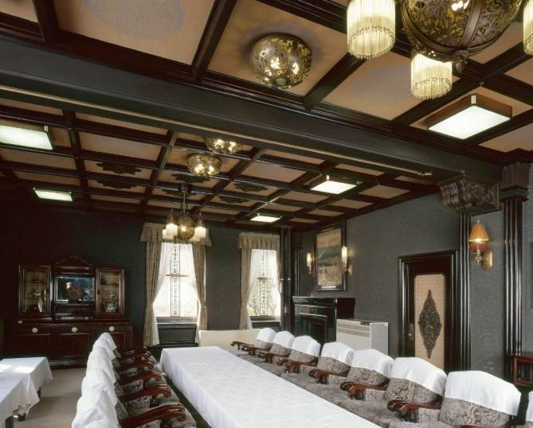 | 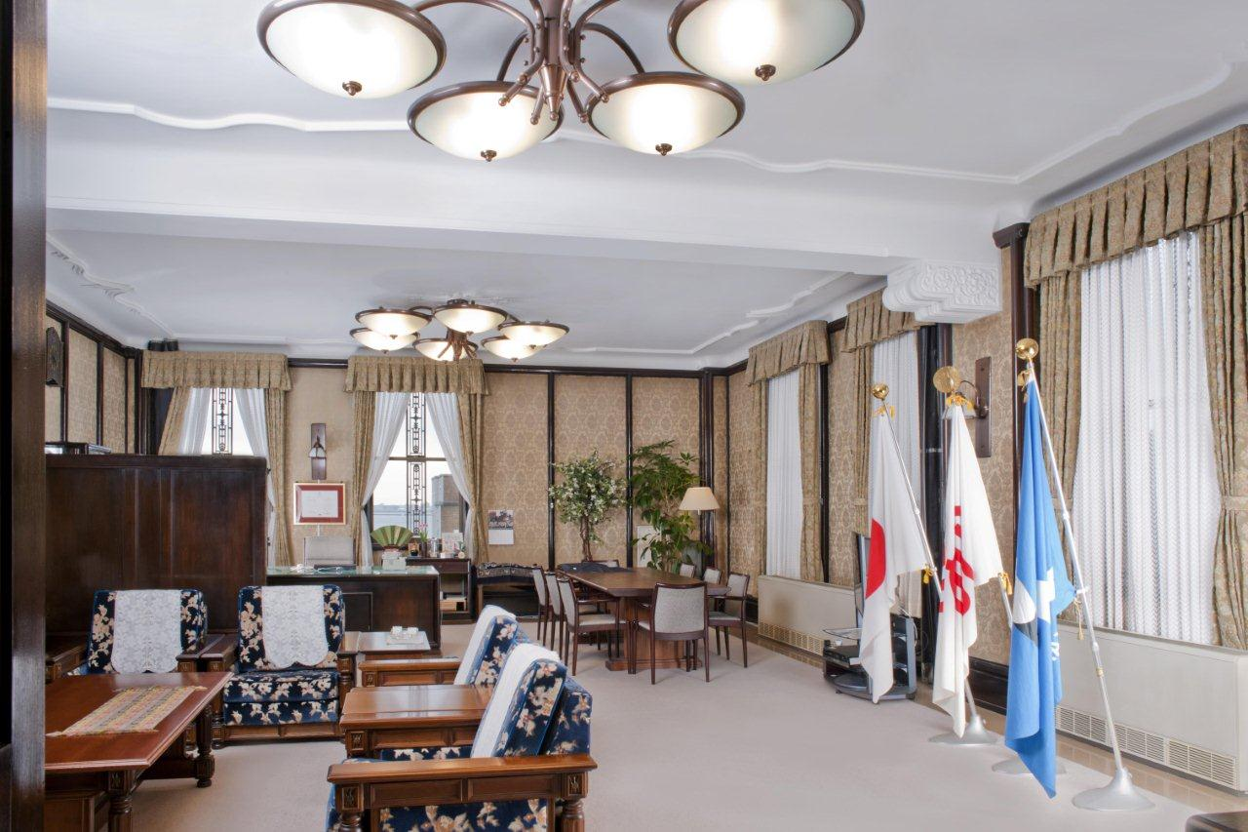 | 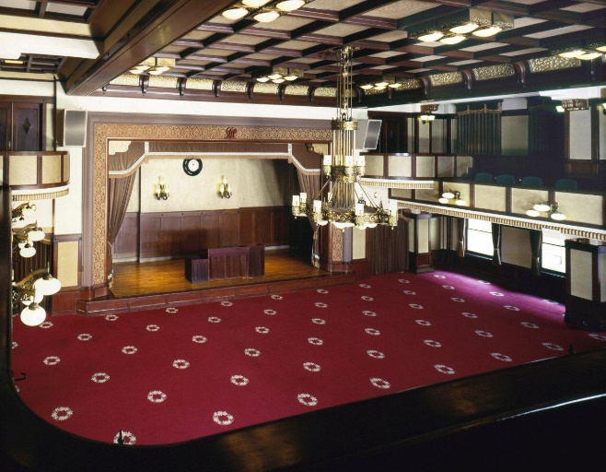

撮影場所：○○
説明：△△△△△△△△△△△△△△△△△△△△
△△△△△△△△△△△△
撮影場所：○○
説明：△△△△△△△△△△△△△△△△△△△△
△△△△△△△△△△△△
撮影場所：○○
説明：△△△△△△△△△△△△△△△△△△△△
△△△△△△△△△△△△

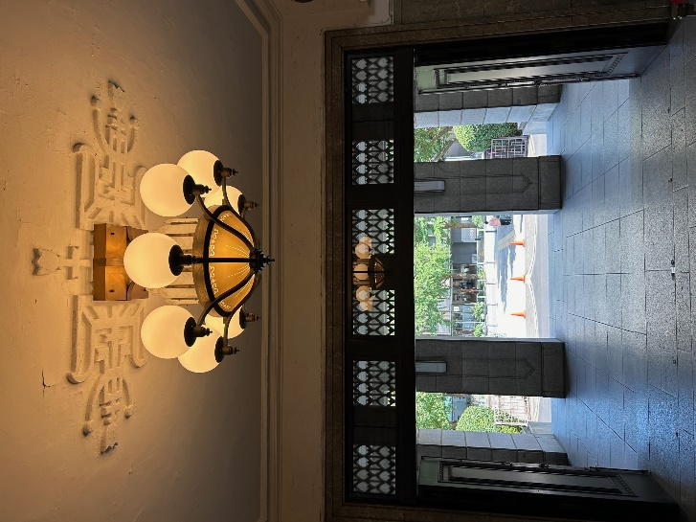 | 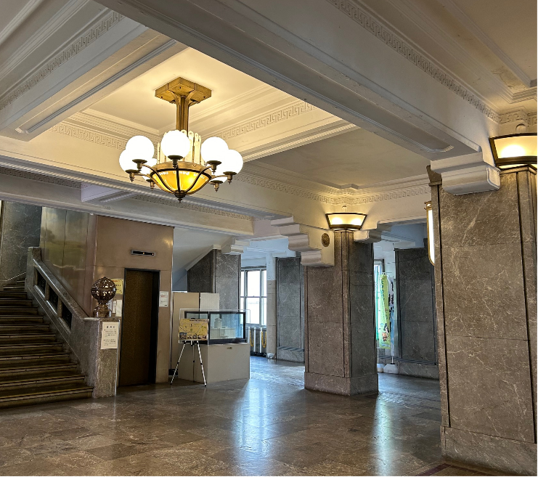 | 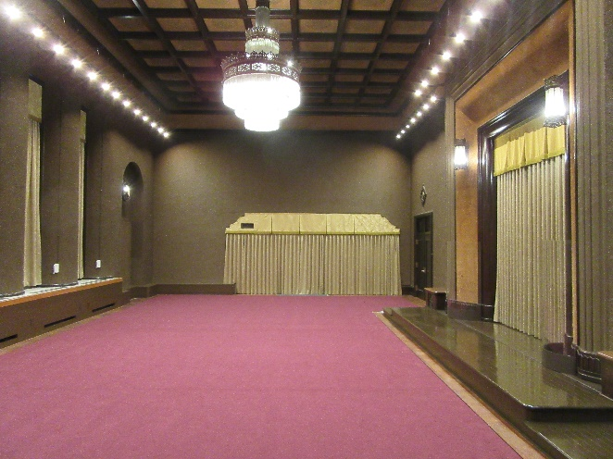

撮影場所：○○
説明：△△△△△△△△△△△△△△△△△△△△
△△△△△△△△△△△△

撮影場所：○○
説明：△△△△△△△△△△△△△△△△△△△△
△△△△△△△△△△△△

撮影場所：○○
説明：△△△△△△△△△△△△△△△△△△△△
△△△△△△△△△△△△

